Sheet1
1.安装JDK

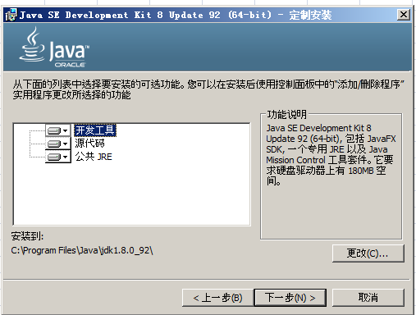

一路next

2.安装tomcat

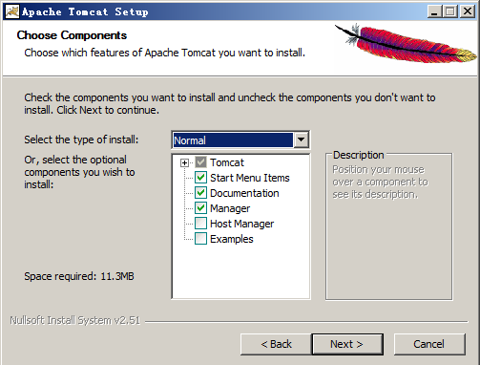

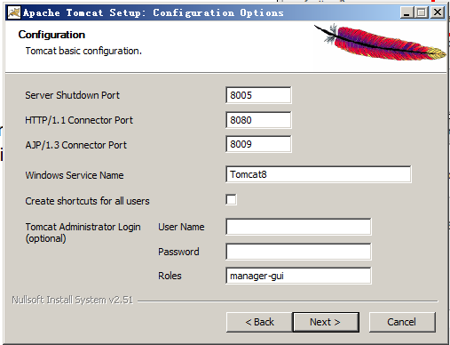

 | 用户名：Administrator
 | 密码：admin

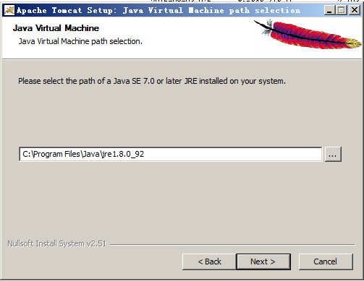

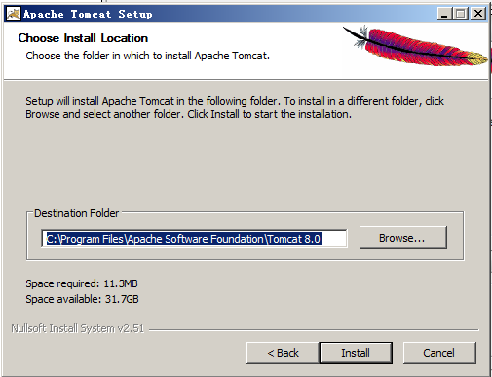

安装完毕后点击右下角tomcat三角箭头打开窗口，选中java选项卡
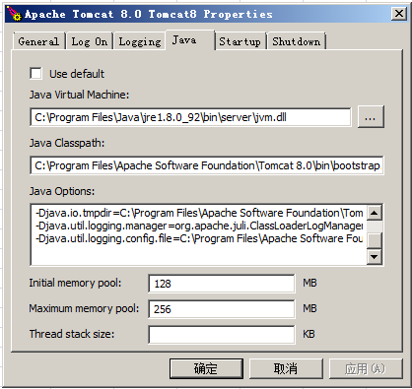

在java Options：选项卡里面添加一段代码
-Dserver -Dd64
-XX:+UseNUMA
-XX:+UseConcMarkSweepGC
-Dfile.encoding=UTF-8

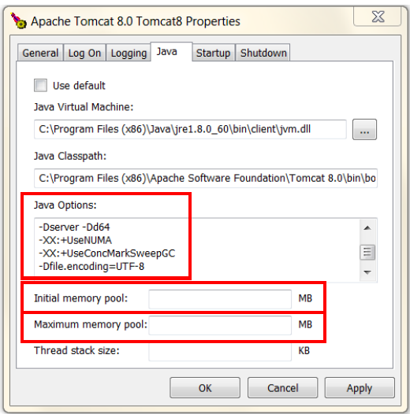
清空Initial memory pool,Maximum memory pool输入框的值
最后如同：

去tomcat安装目录修改server.xml文件
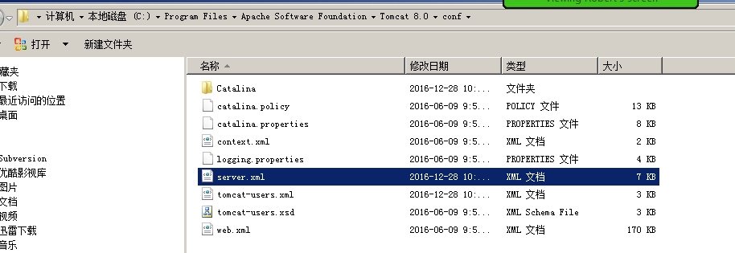

找到上面那个节点，将protocol="HTTP/1.1"替换成protocol="org.apache.coyote.http11.Http11NioProtocol"

3.安装sqlserver数据库，略过

4安装thingworx
将Thingworx.war这个文件拷贝到tomcat安装目录下C:\Program Files\Apache Software Foundation\Tomcat 8.0\webapps

